raschet
Наименование товара | параметры | Изображение |  | артикул | Материал | Описание | Сайт производителя | Вес нетто штуки, кг | Торговая марка | Страна изготовитель
Душевой лоток 400мм BASIC глянец, боковой слив D50 | 400 |  | 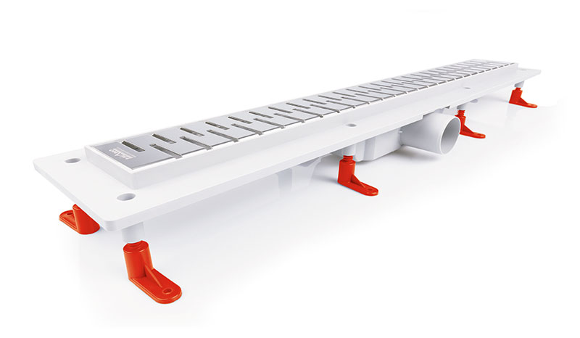 | MS-40B | Корпус - полипропилен, решетка - нержавеющая сталь | Душевой лоток – это специализированная конструкция, которая встраивается в пол для того, чтобы удалять уже использованную воду. Сам по себе лоток состоит из специальной ёмкости, декоративной решётки и сифона. Лотки бывают разных размеров и форм, что даёт возможность выбрать приемлемый для конкретной душевой вариант. |  |  | Petroars Group spol.s.r.o. | Чехия
Душевой лоток 500мм BASIC глянец, боковой слив D50 | 500 |  |  | MS-50B |  |  |  |  | Petroars Group spol.s.r.o. | Чехия
Душевой лоток 700мм BASIC глянец, боковой слив D50 | 700 |  |  | MS-70B |  |  |  | 1.639 | Petroars Group spol.s.r.o. | Чехия
Душевой лоток 800мм BASIC глянец, боковой слив D50 | 800 |  |  | MS-80B |  |  |  | 1.835 | Petroars Group spol.s.r.o. | Чехия
Душевой лоток 900мм BASIC глянец, боковой слив D50 | 900 |  |  | MS-90B |  |  |  | 1.943 | Petroars Group spol.s.r.o. | Чехия
Душевой лоток 1000мм BASIC глянец, боковой слив D50 | 1000 |  |  | MS-100B |  |  |  | 2.176 | Petroars Group spol.s.r.o. | Чехия
Душевой лоток 400мм DROPS глянец, боковой слив D50 | 400 |  |  | MS-40D |  |  |  |  | Petroars Group spol.s.r.o. | Чехия
Душевой лоток 500мм DROPS глянец, боковой слив D50 | 500 |  |  | MS-50D |  |  |  |  | Petroars Group spol.s.r.o. | Чехия
Душевой лоток 700мм DROPS глянец, боковой слив D50 | 700 |  |  | MS-70D |  |  |  | 1.639 | Petroars Group spol.s.r.o. | Чехия
Душевой лоток 800мм DROPS глянец, боковой слив D50 | 800 |  |  | MS-80D |  |  |  | 1.835 | Petroars Group spol.s.r.o. | Чехия
Душевой лоток 900мм DROPS глянец, боковой слив D50 | 900 |  |  | MS-90D |  |  |  | 1.943 | Petroars Group spol.s.r.o. | Чехия
Душевой лоток 1000мм DROPS глянец, боковой слив D50 | 1000 |  |  | MS-100D |  |  |  | 2.176 | Petroars Group spol.s.r.o. | Чехия
Душевой лоток 400мм FLOOR глянец, боковой слив D50 | 400 |  |  | MS-40F |  |  |  |  | Petroars Group spol.s.r.o. | Чехия
Душевой лоток 500мм FLOOR глянец, боковой слив D50 | 500 |  |  | MS-50F |  |  |  |  | Petroars Group spol.s.r.o. | Чехия
Душевой лоток 700мм FLOOR глянец, боковой слив D50 | 700 |  |  | MS-70F |  |  |  | 1.639 | Petroars Group spol.s.r.o. | Чехия
Душевой лоток 800мм FLOOR глянец, боковой слив D50 | 800 |  |  | MS-80F |  |  |  | 1.835 | Petroars Group spol.s.r.o. | Чехия
Душевой лоток 900мм FLOOR глянец, боковой слив D50 | 900 |  |  | MS-90F |  |  |  | 1.943 | Petroars Group spol.s.r.o. | Чехия
Душевой лоток 1000мм FLOOR глянец, боковой слив D50 | 1000 |  |  | MS-100F |  |  |  | 2.176 | Petroars Group spol.s.r.o. | Чехия
Душевой лоток 400мм HARMONY глянец, боковой слив D50 | 400 |  |  | MS-40H |  |  |  |  | Petroars Group spol.s.r.o. | Чехия
Душевой лоток 500мм HARMONY глянец, боковой слив D50 | 500 |  |  | MS-50H |  |  |  |  | Petroars Group spol.s.r.o. | Чехия
Душевой лоток 700мм HARMONY глянец, боковой слив D50 | 700 |  |  | MS-70H |  |  |  | 1.639 | Petroars Group spol.s.r.o. | Чехия
Душевой лоток 800мм HARMONY глянец, боковой слив D50 | 800 |  |  | MS-80H |  |  |  | 1.835 | Petroars Group spol.s.r.o. | Чехия
Душевой лоток 900мм HARMONY глянец, боковой слив D50 | 900 |  |  | MS-90H |  |  |  | 1.943 | Petroars Group spol.s.r.o. | Чехия
Душевой лоток 1000мм HARMONY глянец, боковой слив D50 | 1000 |  |  | MS-100H |  |  |  | 2.176 | Petroars Group spol.s.r.o. | Чехия
Душевой лоток 400мм MEDIUM глянец, боковой слив D50 | 400 |  |  | MS-40M |  |  |  |  | Petroars Group spol.s.r.o. | Чехия
Душевой лоток 500мм MEDIUM глянец, боковой слив D50 | 500 |  |  | MS-50M |  |  |  |  | Petroars Group spol.s.r.o. | Чехия
Душевой лоток 700мм MEDIUM глянец, боковой слив D50 | 700 |  |  | MS-70M |  |  |  | 1.639 | Petroars Group spol.s.r.o. | Чехия
Душевой лоток 800мм MEDIUM глянец, боковой слив D50 | 800 |  |  | MS-80M |  |  |  | 1.835 | Petroars Group spol.s.r.o. | Чехия
Душевой лоток 900мм MEDIUM глянец, боковой слив D50 | 900 |  |  | MS-90M |  |  |  | 1.943 | Petroars Group spol.s.r.o. | Чехия
Душевой лоток 1000мм MEDIUM глянец, боковой слив D50 | 1000 |  |  | MS-100M |  |  |  | 2.176 | Petroars Group spol.s.r.o. | Чехия
Душевой лоток 400мм KLASSIK глянец, боковой слив D50 | 400 |  |  | MS-40K |  |  |  |  | Petroars Group spol.s.r.o. | Чехия
Душевой лоток 500мм KLASSIK глянец, боковой слив D50 | 500 |  |  | MS-50K |  |  |  |  | Petroars Group spol.s.r.o. | Чехия
Душевой лоток 700мм KLASSIK глянец, боковой слив D50 | 700 |  |  | MS-70K |  |  |  | 1.639 | Petroars Group spol.s.r.o. | Чехия
Душевой лоток 800мм KLASSIK глянец, боковой слив D50 | 800 |  |  | MS-80K |  |  |  | 1.835 | Petroars Group spol.s.r.o. | Чехия
Душевой лоток 900мм KLASSIK глянец, боковой слив D50 | 900 |  |  | MS-90K |  |  |  | 1.943 | Petroars Group spol.s.r.o. | Чехия
Душевой лоток 1000мм KLASSIK глянец, боковой слив D50 | 1000 |  |  | MS-100K |  |  |  | 2.176 | Petroars Group spol.s.r.o. | Чехия

